Toelichting
 | Project: | VBA in EXCEL | Versie: | 1.00
 | Onderdeel: | Let's talk
 | Datum: | 2020-04-01

Let's talk
De gesproken taal en de stem (man/vrouw) is afhankelijk van de huidige instelling van Windows.
Om deze te wijzigen, neem de volgende stappen:

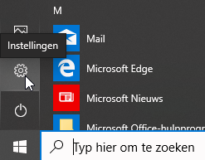
1) Ga naar Control Panel
Ga naar Instellingen

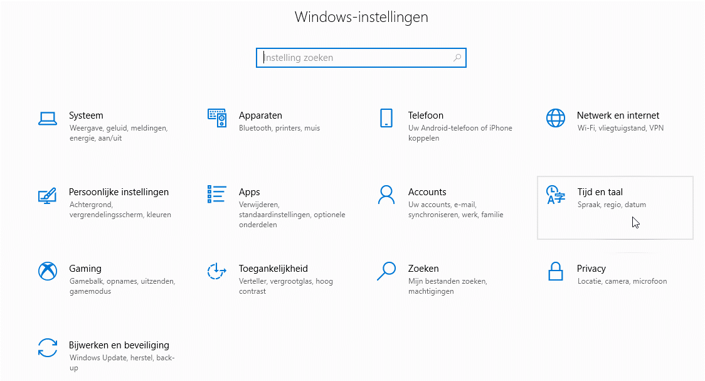
2) Gaan naar Tijd en Taal (Spraak, regio, datum)

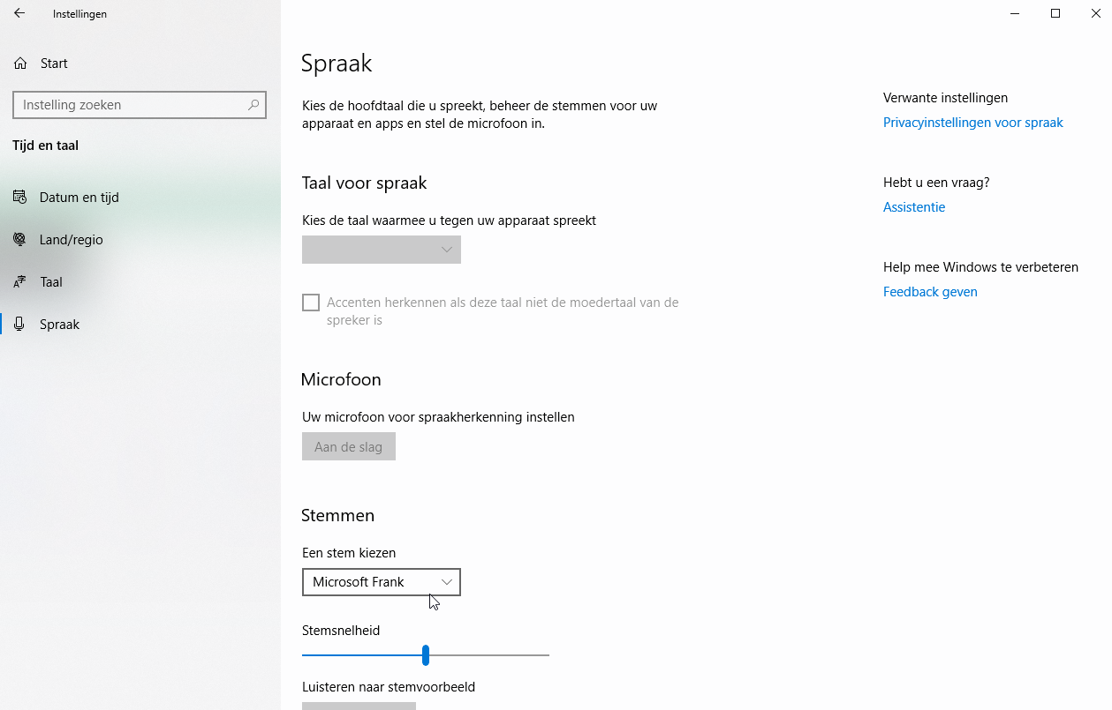
3) Voor een andere stem kies "Spraak" en
"Stemmen". Er is een optie "Stemmen toevoegen".
Gebruik deze als andere stemmen gewenst zijn.

Voor meer informatie ga naar Microsoft Help.

